Задание 3. Баг-репорт
Баг-репорт
Номер дефекта | Название (Summary): | Критичность/Серьезность (Severity): | Окружение | Описание( Description): | Шаги (Steps to reproduce): | Фактический результат (Actual result): | Ожидаемый результат (Expected result): | Ссылка на вложение (Attachments)
1 | Несоответствие поискового запроса и найденных товаров (отображение пиджаков вместо носков) | Major | Windows 11 Pro, Firefox версия 152.0.1 (64-разрядная), разрешение 1920x1080 | При выполнении поискового запроса «носки» в результатах выдачи отображаются костюмные пиджаки, а не носки. Указан запрос «пиджак», что говорит о том, что система не обновила параметры поиска. Пользователь не может найти нужный товар. | 1. Открыть главную страницу. | В навигационной цепочке: «Поиск по запросу "пиджак"». В выдаче: пиджаки (3 карточки с одинаковым названием). Носки отсутствуют. | - В навигационной цепочке: «Поиск по запросу "носки"». - В выдаче: товары, соответствующие запросу «носки». - Если товаров нет — сообщение «Ничего не найдено». | 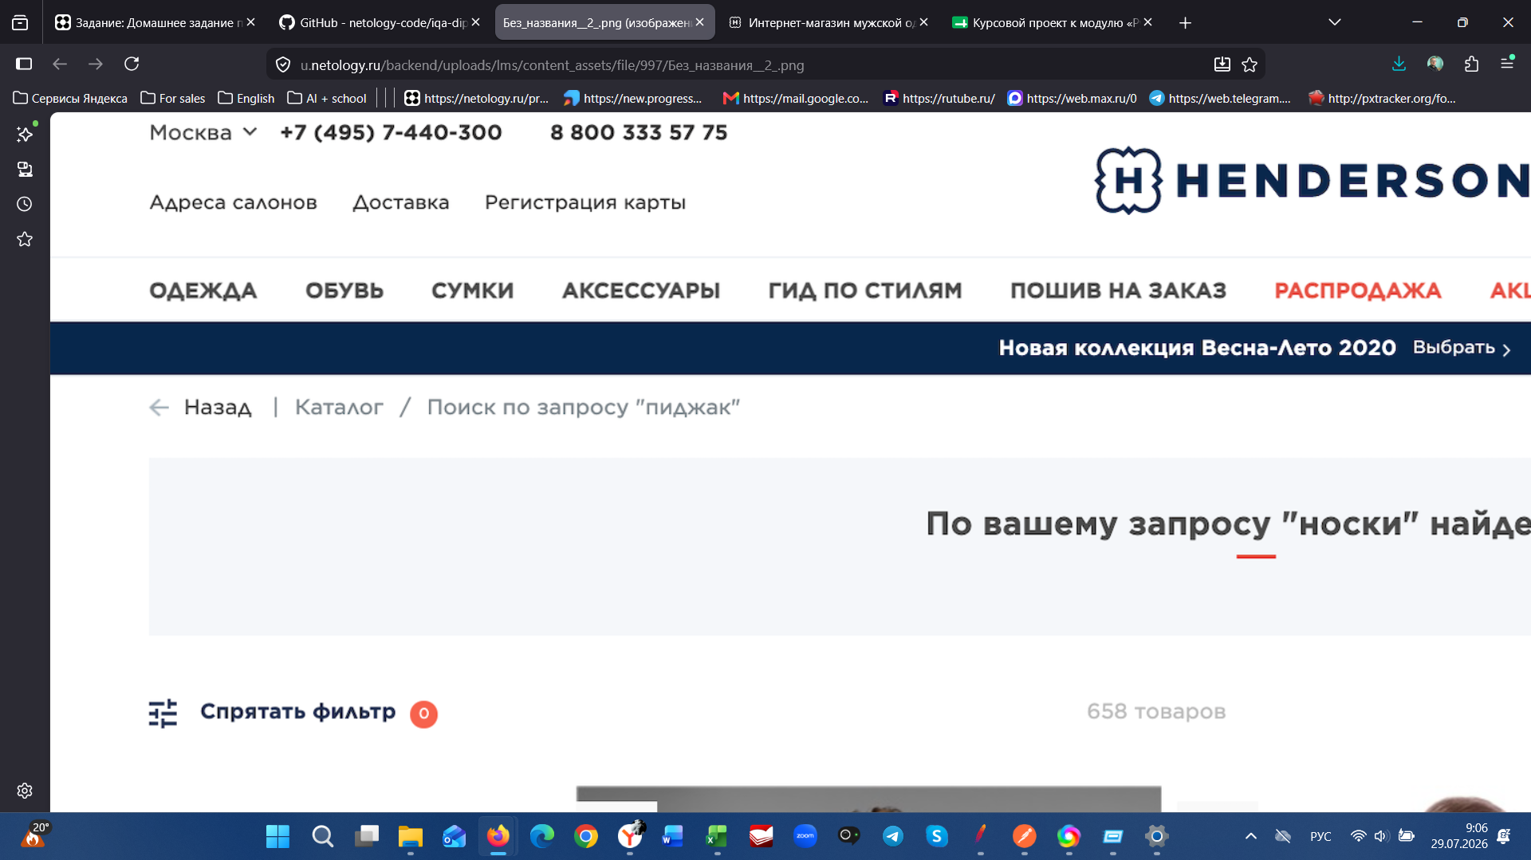 Ссылка на вложение (Attachments)
 |  |  |  |  | 2. Ввести в поиск «носки».
 |  |  |  |  | 3. Нажать Enter.
 |  |  |  |  | 4. Посмотреть на цепочку навигации и названия товаров.

2 | Некорректное отображение цены и скидки | Critical | Windows 11 Pro, Firefox версия 152.0.1 (64-разрядная), разрешение 1920x1080 | В карточках товаров цена со скидкой (например, 23 999 ₽) оказывается больше исходной перечёркнутой цены (41 995 ₽), что математически невозможно. Указанный процент скидки («-90%») не соответствует реальной разнице. Это может быть расценено как недобросовестная реклама. | 1. Открыть главную страницу. | - Цена «23-999 ₽» (крупно) и перечёркнутая «41 995 ₽». - Иконка «-90%». - 41 995 × 0,9 = 37 795,5 (скидка), цена должна быть 4 199,5 ₽, а не 23 999 ₽. - В других карточках цена со скидкой больше исходной. | Цена со скидкой должна быть меньше исходной. Процент скидки должен рассчитываться по формуле: (Старая цена - Новая цена) / Старая цена × 100%. Если скидки нет — отображается только одна цена. | 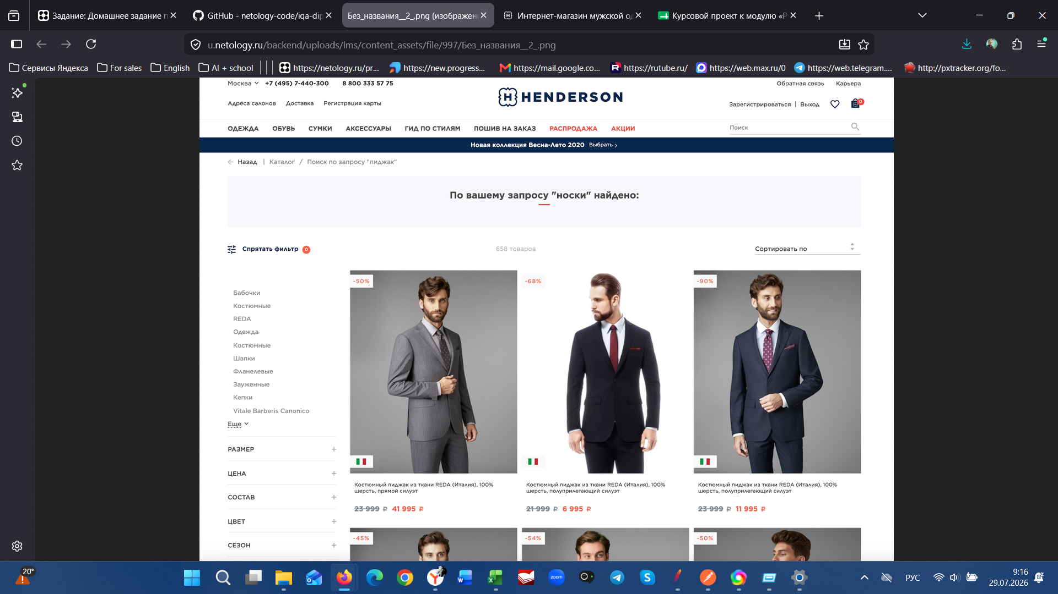 Ссылка на вложение (Attachments)
 |  |  |  |  | 2. Выполнить поиск (например, «пиджак»).
 |  |  |  |  | 3. Просмотреть карточки товаров.
 |  |  |  |  | 4. Сравнить цены и проценты скидок.

3 | Некорректное отображение количества найденных товаров | Major | Windows 11 Pro, Firefox версия 152.0.1 (64-разрядная), разрешение 1920x1080 | В правой верхней части страницы отображается счётчик «658 товаров», но в результатах поиска визуально присутствует только 6-8 карточек. Это несоответствие вводит пользователя в заблуждение и мешает навигации. | 1. Открыть главную страницу. | Отображается: «По вашему запросу "носки" найдено: 658 товаров». В выдаче только 6 карточек. Пагинация отсутствует. | Счётчик должен показывать реальное количество товаров в выдаче. Если товаров > 20 — должна быть пагинация. Счётчик должен обновляться при фильтрации. | Ссылка на вложение (Attachments)
 |  |  |  |  | 2. Ввести в поиск «носки».
 |  |  |  |  | 3. Нажать Enter.
 |  |  |  |  | 4. Обратить внимание на счётчик справа от заголовка.

4 | Дублирование одинаковых названий товаров в результатах поиска | Minor | Windows 11 Pro, Firefox версия 152.0.1 (64-разрядная), разрешение 1920x1080 | В результатах поиска отображаются несколько карточек с абсолютно одинаковыми названиями (например, три пиджака с одинаковым названием или дважды "костюмные"). Пользователь не может визуально различить товары, что затрудняет выбор. | 1. Открыть главную страницу. | В выдаче присутствуют карточки с идентичными названиями. - Карточки отличаются только ценой, но причина (размер, цвет) не указана. Артикулы отсутствуют. | Каждый товар должен иметь уникальное название или отображать характеристики (размер, цвет, артикул). Дублирование названий недопустимо. | Ссылка на вложение (Attachments)
 |  |  |  |  | 2. Выполнить поиск по запросу «пиджак»
 |  |  |  |  | 3. Прокрутить результаты.
 |  |  |  |  | 4. Сравнить названия карточек.

Задание 4. Изменение цены
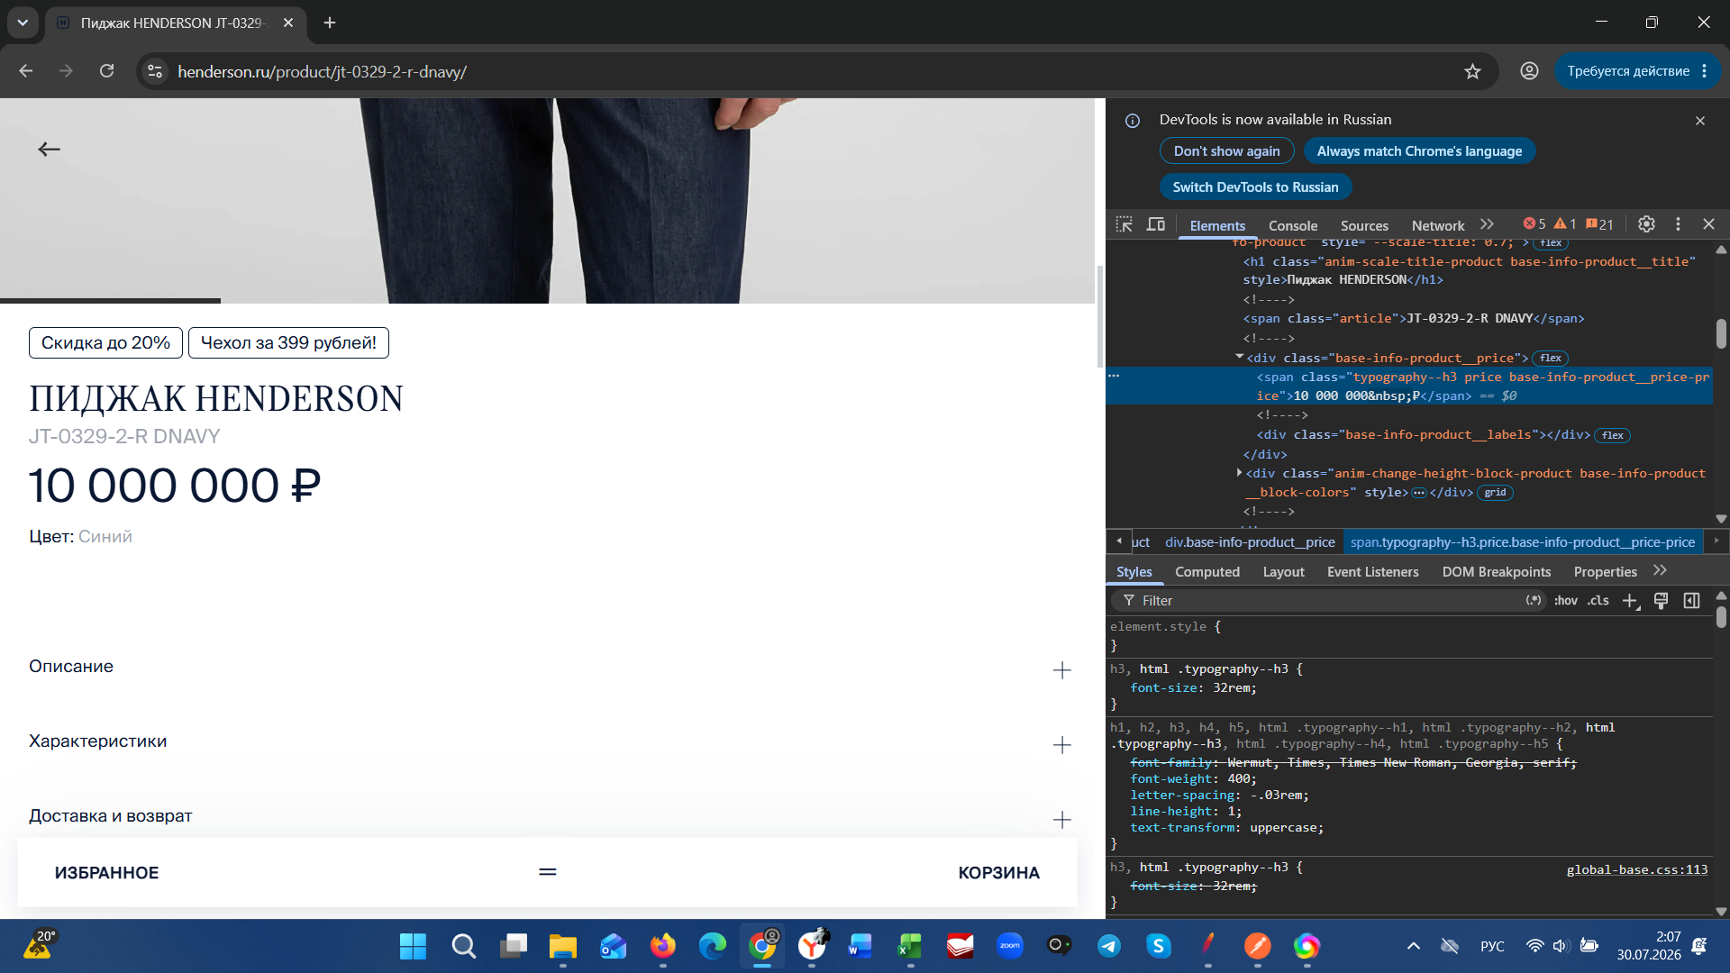
Скриншот 1
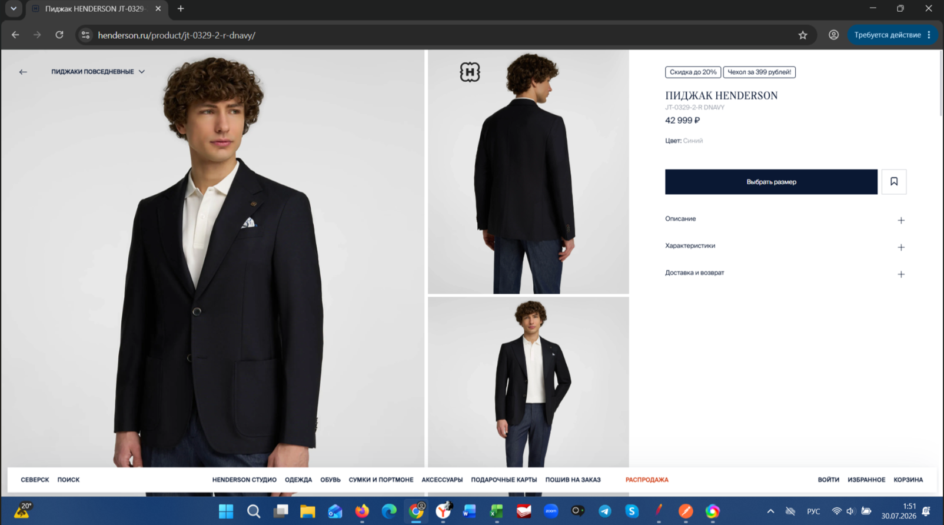

Скриншот 2
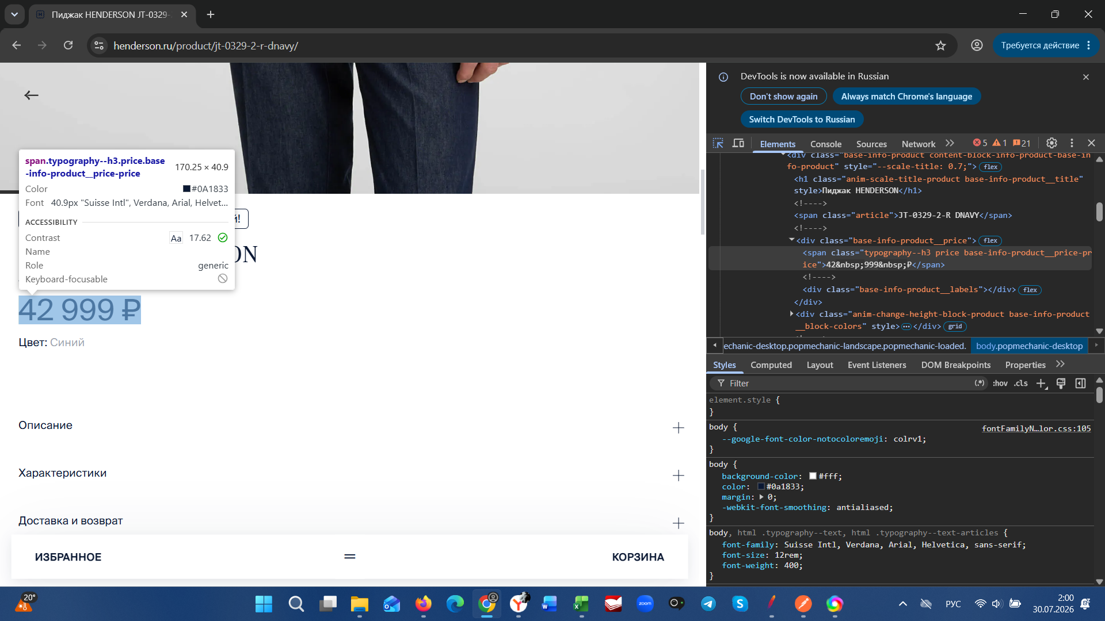

Скриншот 3
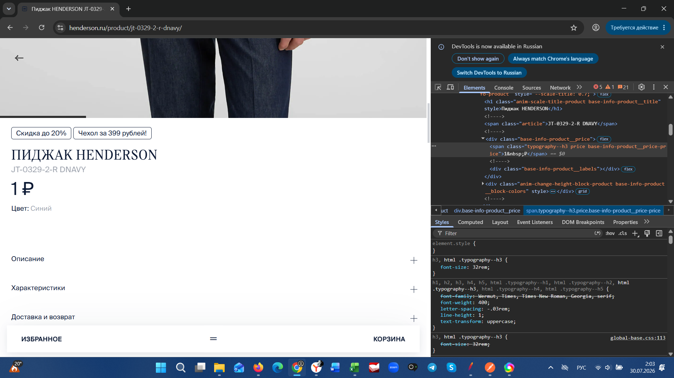

Скриншот 4

Задание 5. Preview - GetCountri
